ÖRNEKLEME BİLGİLERİ
ÖRNEKLEME BİLGİLERİ

 | 20- ÖRNEKLEME YÖNTEMİ | : |  | Basit Rasgele Örnekleme

 |  |  |  | Tabakalı Örnekleme

 |  |  |  | Tabakalı Küme Örneklemesi

 |  |  | x | Çok Aşamalı Tabakalı Küme Örneklemesi

 |  |  |  | Diğer

 | PSU | : | Birinci aşama örneklem birimi belediye teşkilatı olan yerlerde, adres çerçevesi üzerinden ortalama 100 adresten oluşturulmuş kümelerdir.
 | (Birincil Örnekleme Birimi)

 | FSU | : | İkinci aşama örneklem birimi örneğe seçilen kümelerden seçilen hanelerdir.
 | (Nihai Örnekleme Birimi)

 | Birinci Aşama Seçim Yöntemi | : | Birinci aşamayı oluşturan kümeler ilgili tabakalardan sistematik seçim yöntemi kullanılarak seçilmiştir. Seçim işlemi yapılırken 20 hanenin altındaki yerleşim yerleri dahil edilmemiştir.

 | Nihai Aşama Seçim Yöntemi | : | Hanehalkları bazında rotasyonu sağlamak amacıyla iki adres seti (A ve B) belirleneceğinden her bir örnek kümeden 20 adres sistematik olarak seçilmiştir. Daha sonra seçilen adresler sistematik olarak iki gruba ayrılmış ve böylece A ve B setleri oluşturulmuştur. Her uygulamaya, ilgili kümeden yalnızca bir adres seti (A veya B) dahil edilmektedir.

 | Küme / Rotasyon Bilgileri | : | Toplam olarak yıllık bazda hazırlanan örnek tasarımı; üçer aylık dönemsel tahminler, yıllık tahmnler, ardışık 2 yıl arası aynı döneme ait değişim, ardışık 2 dönem arası değişim ve hareketli ortalama ile aylık tahminlere ulaşılması hedeflerini gerçekleştirmek üzere, her dönem 8 alt örnek aktif olacak şekilde uygun bir rotasyon desenine dayanmaktadır. Her alt örnekte 550 küme bulunmaktadır. Hanelerde cevaplayıcı yükünü azaltmak üzere, seçilen her bir kümeden dönemsel bazda uygulanması gereken hane sayısının 2 katı seçilmiş ve seçilen adresler A ve B olmak üzere tanımlanarak 2 sete bölünmüştür. Bu setlerden, bir dönemde bir kümenin yalnızca bir seti ankete dahil edilmiştir. Her kümeden her set için kaçar hane ile görüşüleceğine karar verilirken küme içi homojenlik katsayısı değerleri incelenmiştir. Bu değerlere göre kır- kent ayrımı gözetilmeksizin, her kümeden 10 hane adresinin seçilmesi kararı alınmıştır. Rotasyon düzeni aşağıdaki şekildedir:

 | Küme / Rotasyon Bilgileri (devam) | : | 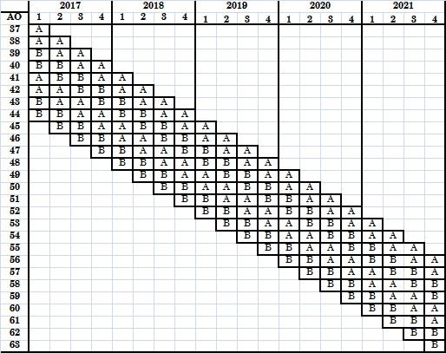

 | Küme / Rotasyon Bilgileri (devam) | : | Bu yapı her dönem bir alt örnek yenilenecek şekilde devam etmektedir. Kullanılan adres çerçevesi, Adrese Dayalı Nüfus Kayıt Sistemi (ADNKS) ile eşleştirilmiş olan ve güncelliği sürekli sağlanan Ulusal Adres Veri Tabanı(UAVT)dır. UAVT’de alt detay kodu “dolu konut”, “boş konut” ve “kapıcı dairesi” olup ilgili adreste ADNKS’de en az 1 fert ile eşleşen adresler adres çerçevesini oluşturmuştur.

 | 21- ÖRNEK DAĞITIM YÖNTEMİ | : |  | Eşit dağıtım

 |  |  |  | Uzlaşık dağıtım

 |  |  |  | Oransal dağıtım

 |  |  |  | Optimal dağıtım

 |  |  |  | Karekök dağıtım

 |  |  | x | Diğer | 577/98 nolu regulasyon kriterleri

 | Açıklamalar | : | Örnek hacimleri hesaplanırken, Hanehalkı İşgücü Araştırmasına ilişkin Eurostat dokümanları (577/98 nolu regulasyon) dikkate alınmıştır. Hesaplamalarda İBBS2 düzeyinde tasarım etkisi değerleri (deft) , cevapsızlık oranları, ardışık dönemler arasındaki çakışma ve dönemler arası ilişki katsayıları dikkate alınarak çalışmalar yapılmıştır. İlgili regülasyonda yer alan 1. kriterin her bölgede sağlanması ve 2.kriterin tüm Türkiye toplamı bazında sağlanması neticesinde örnek hacmi hesaplamaları tamamlanmıştır.

 | Açıklamalar (Devam) | :

 | Açıklamalar (Devam) | :

ÖRNEKLEME BİLGİLERİ (Devam)

 | Açıklamalar (Devam) | : | 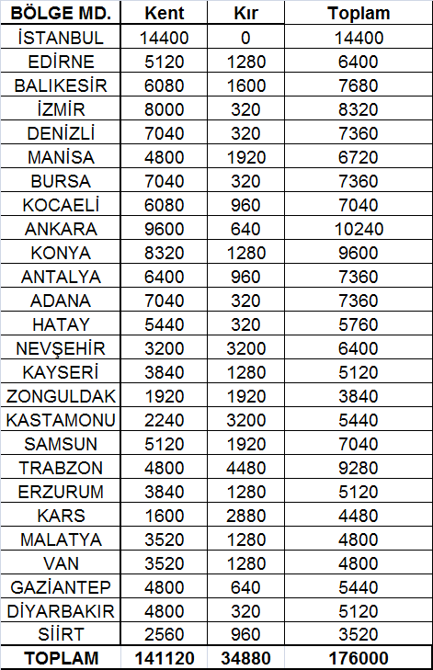 Tasarım tabakaları olarak tanımlanan Nuts2 kırkent düzeyinde yıllık örnek hacminin dağılımı aşağıda verilmektedir :

 | 22- TAHMİN ve NOTASYONLAR | : | Alan uygulaması sonucu elde edilen veri seti dikkate alınarak, nihai ağırlıklar tasarım ağırlıkları, cevapsızlık düzeltmeleri (blok bazında), dışsal dağılım kontrolleri (İBBS Düzey 2 kır-kent ,yaş grubu – Cinsiyet bazında), ağırlıkların budanması işlemi ve nihai düzeltme katsayısı dikkate alınarak hesaplanmıştır.

 | 22- TAHMİN ve NOTASYONLAR (Devam) | : | Tasarım ağırlıkları : Tasarım ağırlıkları genel seçim olasılıklarının tersi ile hesaplanmaktadır. Hanehalkı İşgücü Araştırmasında tasarım ağırlıkları tasarım tabakası bazında değişkenlik göstermektedir. Eğer h. tasarım tabakasında i. blokta yer alan hanenin nihai seçim olasılığı ve örnek birim sayısı nh varsayılırsa, normalize edilmiş nihai tasarım ağırlıkları (whi) aşağıdaki şekilde hesaplanır :

 | 22. TAHMİN VE NOTASYONLAR (Devam) | :

 | 22. TAHMİN VE NOTASYONLAR (DEVAM) | :

